界面&逻辑
神器系统 |  |  |  |  |  |  |  |  | 功能规则

 | 功能入口 |  |  |  |  |  |  |  |  |  | 神器相关基础规则和清单
 |  |  |  |  |  |  |  |  |  | 1.设计目的是什么
 | 1.主界面点击【神器】图标进入 |  |  |  |  |  |  |  |  | ▶ | 增加新的二级培养内容
 |  |  |  |  |  |  |  |  |  | ▶ | 先收集神器的部件，神器部件全收集后可激活神器
 |  |  |  |  |  |  |  |  |  | ▶ | 神器激活后可进行升级，增加属性
 |  |  |  |  |  |  |  |  |  | 2.基础规则
 |  |  |  |  |  |  |  |  |  |  | 2.1.神器培养
 |  |  |  |  |  |  |  |  |  |  | ▶ | 消耗指定数量的神器精华可解锁神器部件（暂定4个部件），神器部件全解锁后自动激活神器
 |  |  |  |  |  |  |  |  |  |  | ▶ | 解锁/升级神器，可强化玩家的基础属性
 |  |  |  |  |  |  |  |  |  |  | ▶ | 神器暂定6件，等级暂定满级30级
 |  |  |  |  |  |  |  |  |  |  | 2.2神器效果
 |  |  |  |  |  |  |  |  |  |  | ▶ | 每锻造一次装备，生命+X
 |  |  |  |  |  |  |  |  |  |  | ▶ | 每通关一次材料副本，攻击+X
 |  |  |  |  |  |  |  |  |  |  | ▶ | 竞技场每挑战1次，防御+X
 |  |  |  |  |  |  |  |  |  |  | ▶ | 每击败一次野外首领，生命+X，防御+X
 |  |  |  |  |  |  |  |  |  |  | ▶ | 每击败一次世界首领，生命+X，攻击+X
 |  |  |  |  |  |  |  |  |  |  | ▶ | 每通关一次组队副本，生命+X，防御+X，攻击+X
神器系统界面 |  |  |  |  | ▶ | 每通关一次组队副本，生命+X，防御+X，攻击+X
1
2
4

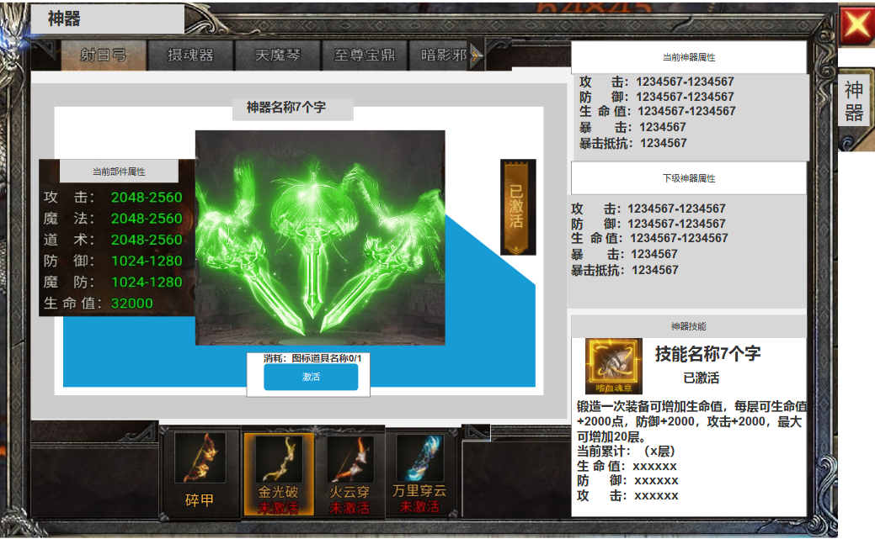
 |  |  |  |  |  |  | 1.神器列表 |  |  | 1.神器列表
 |  |  |  |  |  |  | ▶ | 显示所有的神器列表，目前规划6个 |  | ▶ | 显示所有的神器列表，目前规划6个
 |  |  |  |  |  |  | ▶ | 需支持左右滑动，显示角标 |  | ▶ | 需支持左右滑动，显示角标

 |  |  |  |  |  |  | 2.神器特效显示 |  |  | 2.神器特效显示
 |  |  |  |  |  |  | ▶ | 显示神器Ui特效及名称 |  | ▶ | 显示神器Ui特效及名称
 |  |  |  |  |  |  | ▶ | 显示神器激活状态 |  | ▶ | 显示神器激活状态
 |  |  |  |  |  |  | ▶ | 部件属性：选中部件后显示当前部件属性 |  | ▶ | 神器激活后可进行升级，增加角色属性
 |  |  |  |  |  |  | ▶ | 显示按钮状态图标 |  | ▶ | 部件属性：选中部件后显示当前部件属性
 |  |  |  |  |  |  | 3.神器部件 |  |  | ▶ | 按钮上方显示消耗：道具locm名称（背包内道具数量/激活或升级需要数量）
 |  |  |  |  |  |  | ▶ | 打开界面时，首选未激活的部件 |  | ▶ | 按钮
 |  |  |  |  |  |  | ▶ | 显示神器部件图标和名称 |  |  | 按钮状态：分为“部件激活”和“神器升级”
 |  |  |  |  |  |  | ▶ | 未激活状态下显示“未激活” |  |  | 部件激活：选中当前部件时，神器部件未激活时显示
 |  |  |  |  |  |  | ▶ | 部件全部激活后，下方显示已激活，并且不可选中 |  |  | 神器升级：当全部神器部件激活后显示，按钮只显示为“升级”

 |  |  |  |  |  |  | 4.显示当前的神器属性 |  |  | ▶ | 道具不足时点击按钮显示：道具不足
 |  |  |  |  |  |  | ▶ | 显示神器当前属性和下阶属性 |  | ▶ | 神兵等级满级时，点击按钮显示：神兵已满级，无需提升。

 |  |  |  |  |  |  | 5.显示神器技能状态
 |  |  |  |  |  |  | ▶ | 显示技能状态 |  | 3.神器部件
 |  |  |  |  |  |  |  |  |  | ▶ | 不同部件消耗不同道具及数量，道具可通过野外boss获得
 |  |  |  |  |  |  |  |  |  | ▶ | 道具不足时点击按钮显示：道具不足
 |  |  |  |  |  |  |  |  |  | ▶ | 神兵等级满级时，点击按钮显示：神兵已经满级，无需提升。
 |  |  |  |  |  |  |  |  |  | ▶ | 激活部件可增加角色少量属性
 |  |  |  |  |  |  |  |  |  | ▶ | 打开界面时，首选未激活的部件。部件全激活后打开首选第一个部件
 |  |  |  |  |  |  |  |  |  | ▶ | 部件未激活时下方显示未激活，激活后显示已激活

 |  |  |  |  |  |  |  |  |  | 4.显示当前的神器属性
 |  |  |  |  |  |  |  |  |  | ▶ | 显示神器当前属性和下阶属性
 |  |  |  |  |  |  |  |  |  | ▶ | 神兵激活前，上方当前属性栏显示全部为0，下方显示下级数据
 |  |  |  |  |  |  |  |  |  | ▶ | 神兵满级后，此处显示：神兵已满级。
 |  |  |  |  |  |  |  |  |  | ▶ | 每个神兵等级暂定30级。

3
 |  |  |  |  |  |  |  |  |  | 5.显示神器技能状态
 |  |  |  |  |  |  |  |  |  | ▶ | 显示技能状态
5

 |  |  |  |  |  |  |  |  |  |  | 神器名称 | 神器技能 | 神器效果
 |  |  |  |  |  |  |  |  |  |  | 生命之源圣戒 | 锻造生机 | 每锻造成功一次装备，生命+X。上限x层
 |  | 神器名称 | 神器技能 | 神器效果 |  |  |  |  |  |  | 力量增幅法典 | 副本激增 | 每通关一次材料副本，攻击+X。上限x层
 |  | 生命之源圣戒 | 锻造生机 | 每锻造成功一次装备，生命+X。上限x层 |  |  |  |  |  |  | 不屈斗者勋章 | 竞技锤炼 | 竞技场每挑战胜利1次，防御+X。上限x层
 |  | 力量增幅法典 | 副本激增 | 每通关一次材料副本，攻击+X。上限x层 |  |  |  |  |  |  | 坚韧守护灵珠 | 首领庇护 | 每击败一次野外首领，生命+X，防御+X。上限x层
 |  | 不屈斗者勋章 | 竞技锤炼 | 竞技场每挑战胜利1次，防御+X。上限x层 |  |  |  |  |  |  | 狂暴战魂之刃 | 世界征伐 | 每击败一次世界首领，生命+X，攻击+X。上限x层
 |  | 坚韧守护灵珠 | 首领庇护 | 每击败一次野外首领，生命+X，防御+X。上限x层
 |  | 狂暴战魂之刃 | 世界征伐 | 每击败一次世界首领，生命+X，攻击+X。上限x层
 |  | 团结之辉战旗 | 荣耀加持 | 每通关一次组队副本，生命+X，防御+X，攻击+X。上限x层

功能美需
UI需求

 | 序号 | 类型 | 对应界面 | 内容 | 功能需求 | 策划建议 | 参考图
 | 1 | UI | 玩法界面 | 神器主界面 | 详见界面功能设计
 | 2 | UI
 | 3 | UI
 | 4 | UI
 | 5 | UI
 | 6 | UI
 | 7 | UI
 | 8 | UI
 | 9 | UI
 | 10 | UI
 | 11 | UI
 | 12 | UI
 | 13 | UI
 | 14 | UI
 | 15 | UI
 | 16 | UI
 | 17 | UI
 | 18 | UI
 | 19 | UI

背景图需求

 | 序号 | 类型 | 对应界面 | 内容 | 功能需求 | 策划建议 | 参考图
 | 1 | 2D原画 | 神器背景底图造型设计 | 神器主界面显示神器模型的底图背景

道具图标需求

 | 序号 | 类型 | 图标需求 | 内容描述 | 功能需求 | 尺寸需求 | 参考图

动效需求

 | 序号 | 类型 | 内容 | 描述 | 功能需求 | 策划建议 | 参考图
 |  | UI | 神器：生命之源圣戒 | 一个代表生命的戒指ui特效 | 每锻造成功一次装备，生命+X。上限x层
 |  | UI | 神器：力量增幅法典 | 一个代表力量的法典ui特效 | 每通关一次材料副本，攻击+X。上限x层
 |  | UI | 神器：不屈斗者勋章 | 一个代表防御的勋章ui特效 | 竞技场每挑战胜利1次，防御+X。上限x层
 |  | UI | 神器：坚韧守护灵珠 | 一个代表生命和防御的灵珠ui特效 | 每击败一次野外首领，生命+X，防御+X。上限x层
 |  | UI | 神器：狂暴战魂之刃 | 一个代表生命和攻击的刀刃ui特效 | 每击败一次世界首领，生命+X，攻击+X。上限x层 |  | 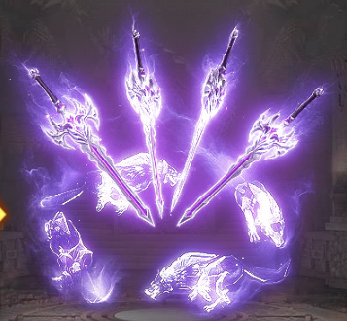
 |  | UI | 神器：团结之辉战旗 | 一个代表组队的战旗ui特效 | 每通关一次组队副本，生命+X，防御+X，攻击+X。上限x层
 |  | UI | 神器buff特效 | 锻造生机
 |  | UI | 神器buff特效 | 副本激增
 |  | UI | 神器buff特效 | 竞技锤炼
 |  | UI | 神器buff特效 | 首领庇护
 |  | UI | 神器buff特效 | 世界征伐
 |  | UI | 神器buff特效 | 荣耀加持

其他 （ICON，模型，表情等）

 | 序号 | 类型 | 对应界面 | 内容 | 功能需求 | 策划建议 | 参考图
 | 1 | ICON | 主界面 | 主界面代表神器功能的入口图标 | 主界面代表神器功能的入口图标 |  | 
 |  | ICON | 生命之源圣戒 | 可将特效对应切割成4个部分，用做道具icom |  |  | 
 |  | ICON | 力量增幅法典 | 可将特效对应切割成4个部分，用做道具icom
 |  | ICON | 不屈斗者勋章 | 可将特效对应切割成4个部分，用做道具icom
 |  | ICON | 坚韧守护灵珠 | 可将特效对应切割成4个部分，用做道具icom
 |  | ICON | 狂暴战魂之刃 | 可将特效对应切割成4个部分，用做道具icom
 |  | ICON | 团结之辉战旗 | 可将特效对应切割成4个部分，用做道具icom |  |  | 
 |  | ICON | 兵魂道具icon | 升级神兵所需材料 |  |  | 
 |  | ICON | 神器技能图标 | 锻造生机 |  |  | 
 |  | ICON | 神器技能图标 | 副本激增 |  |  | 
 |  | ICON | 神器技能图标 | 竞技锤炼 |  |  | 
 |  | ICON | 神器技能图标 | 首领庇护 |  |  | 
 |  | ICON | 神器技能图标 | 世界征伐
 |  | ICON | 神器技能图标 | 荣耀加持

